圖表
圖表（PNG 亦喺 reports/macro/）

① 四大力量牛熊周期 1960–2026
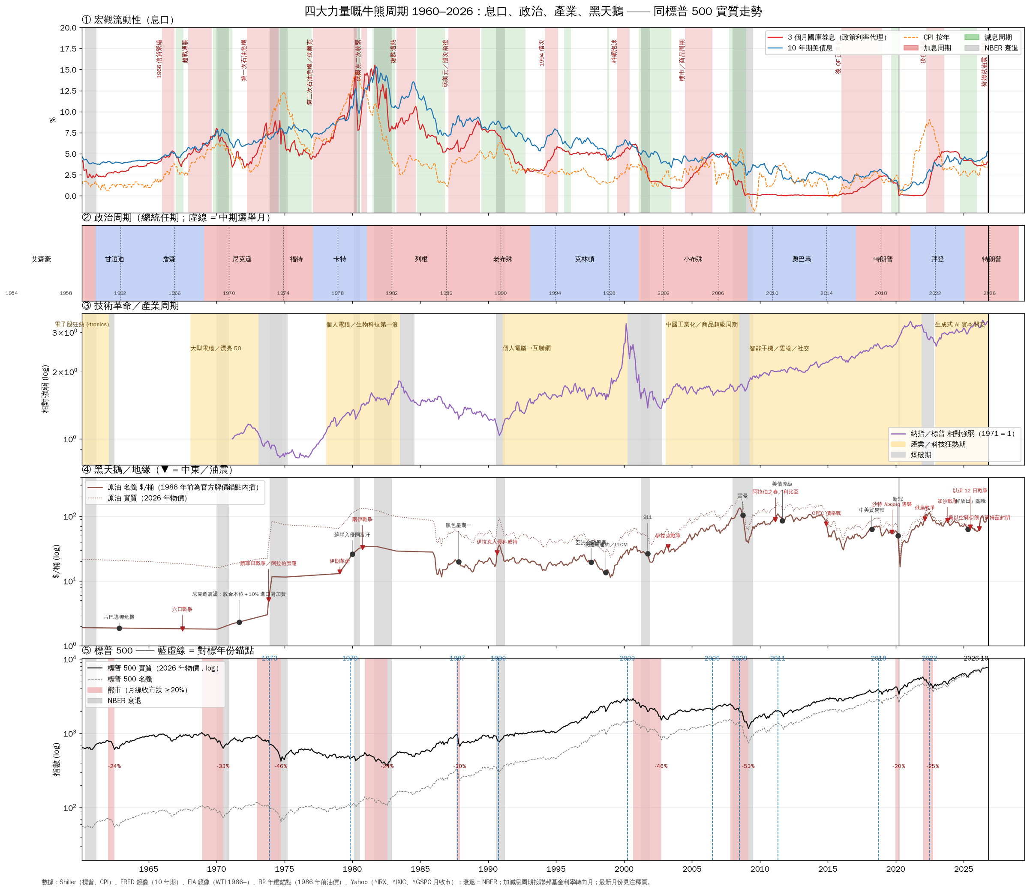

② 十個對標時期 vs 2026（錨點前後）
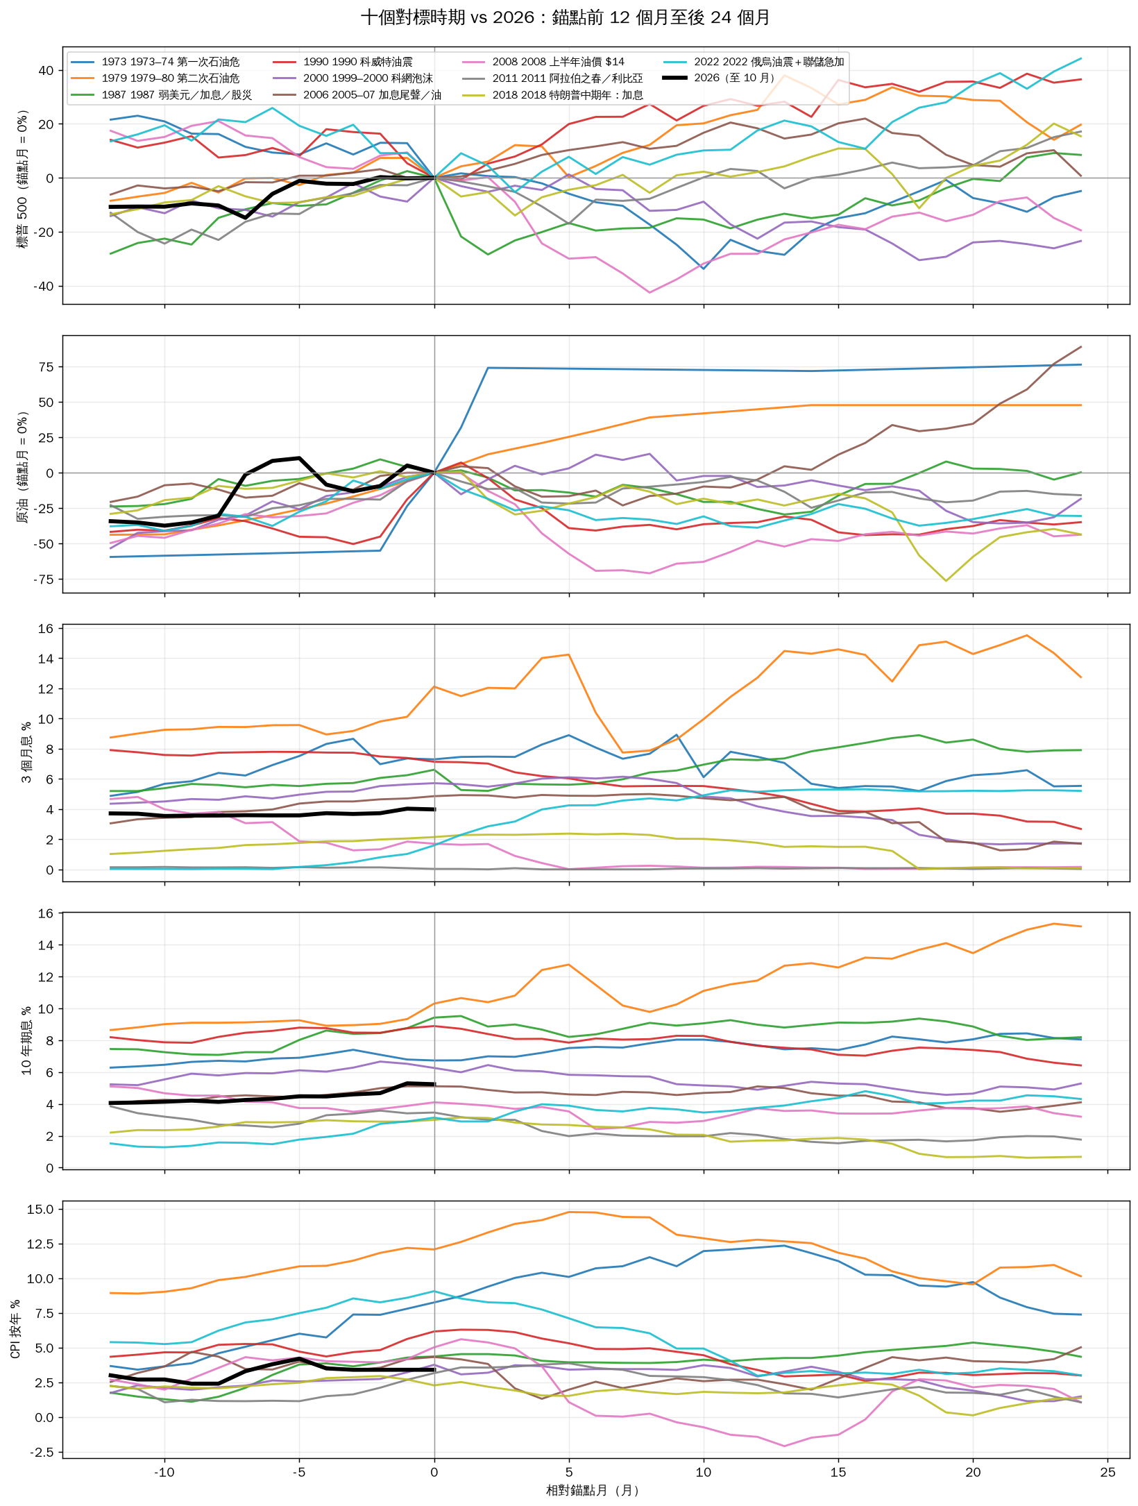

③ 板塊超額回報熱圖
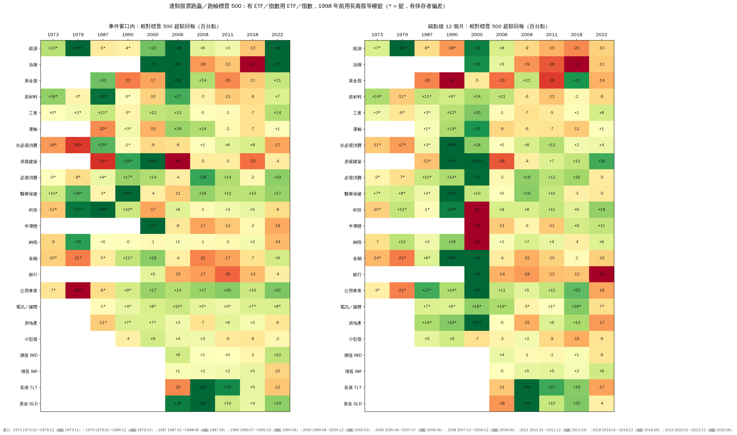

④ 相似度時序

